关系图
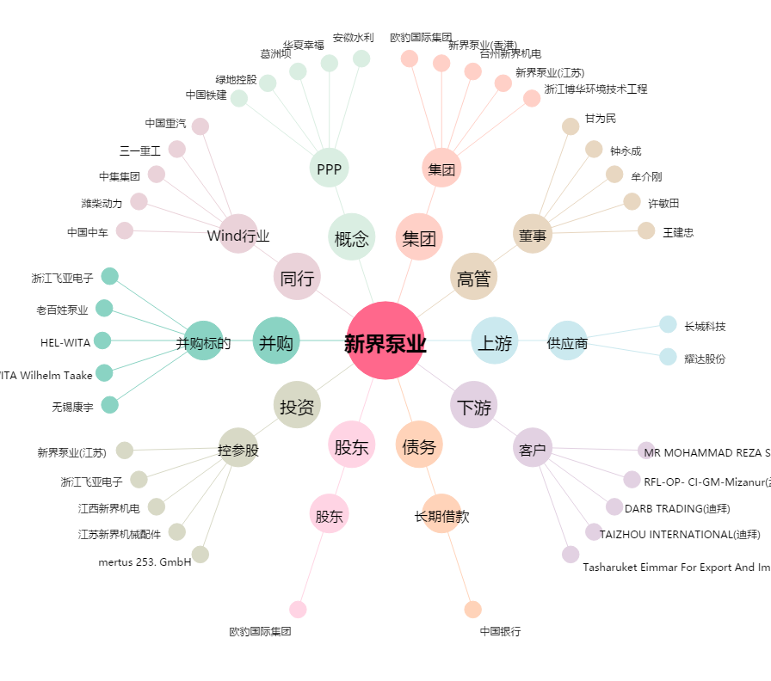
新界泵业[002532.SZ] - 关系概览图

